关系图
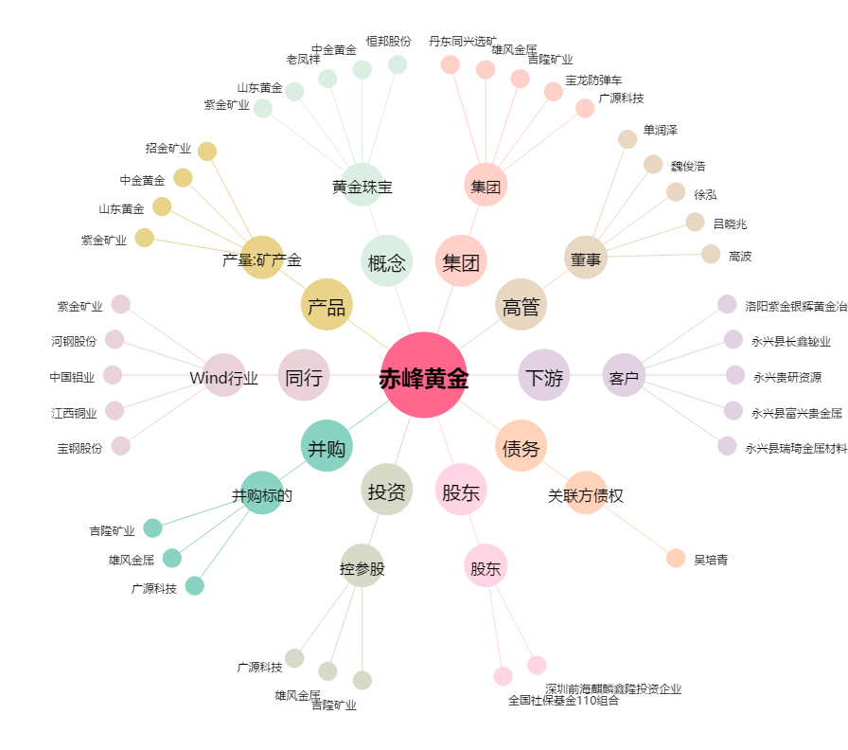
赤峰黄金[600988.SH] - 关系概览图

